Semáforo
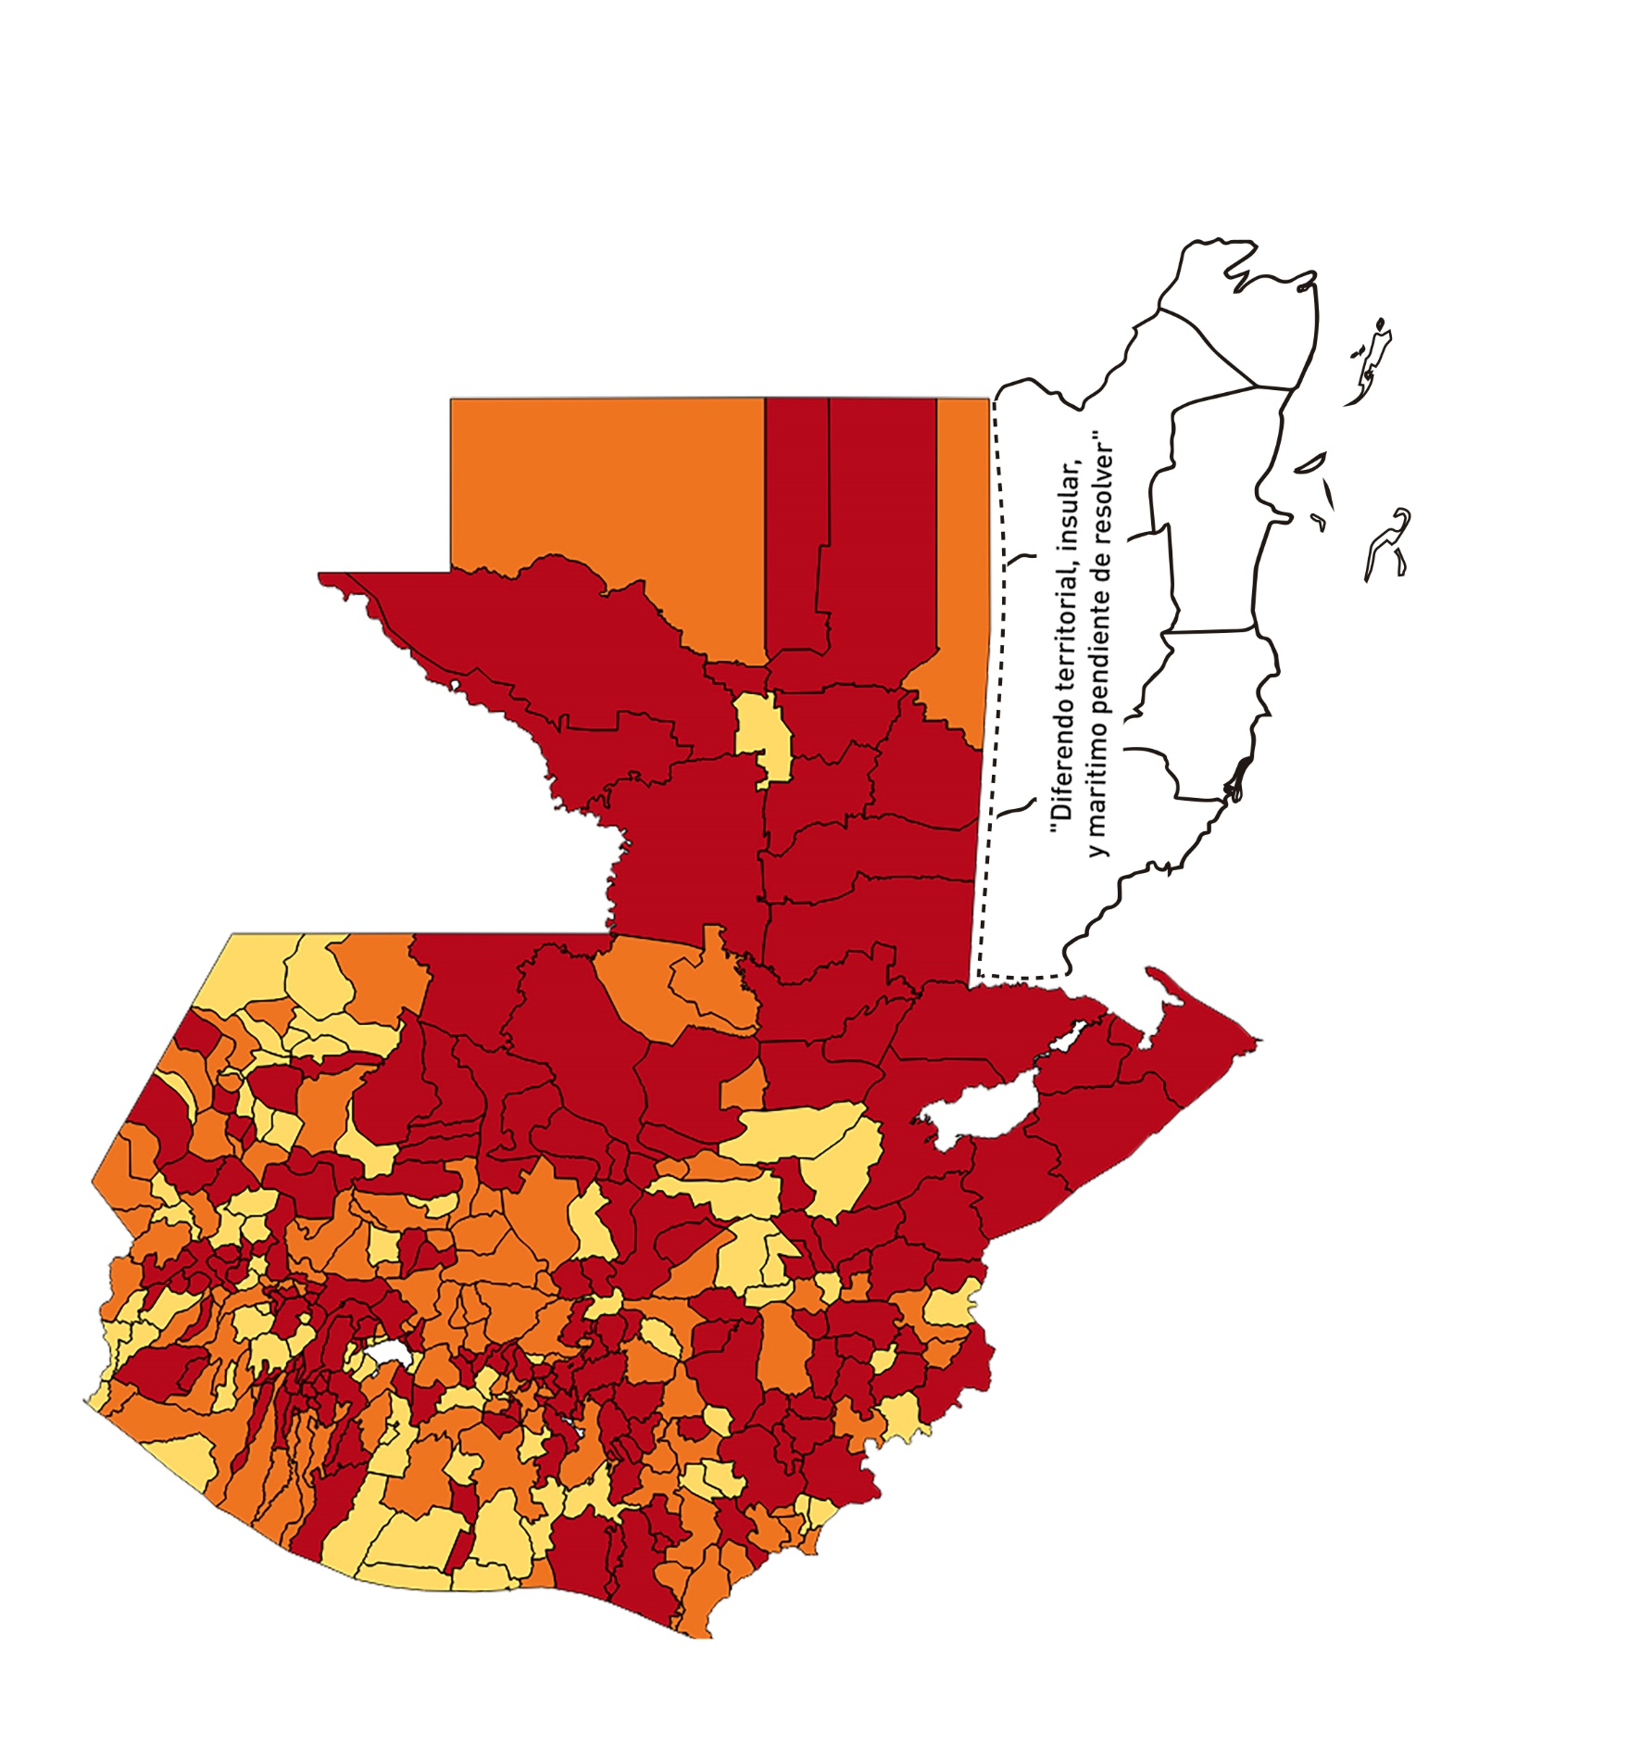

Registros COVID-19, del 04 al 17 de Septiembre del año 2020*
Datos actualizados al 18 de Septiembre del 2020 a la 12:10:08 a.m.

Departamento | Municipio | Proyecciones preliminares, de Población INE | Total de tamizajes | Casos confirmados | Tasa por 100K Habitantes | Tasa Pruebas por 1000 | % de Positividad | Puntaje total | Semaforo
TOTAL NACIONAL |  | 16858333 | 31173 | 7245 | 43.0 | 0.13 | 23
GUATEMALA | GUATEMALA | 1205668 | 7165 | 1202 | 99.7 | 0.42 | 17 | 8.5 | >7.5 y <=10
GUATEMALA | SANTA CATARINA PINULA | 86150 | 458 | 86 | 99.8 | 0.38 | 19 | 9 | >7.5 y <=10 | Total de municipios según color
GUATEMALA | SAN JOSÉ PINULA | 87912 | 322 | 80 | 91.0 | 0.26 | 25 | 9 | >7.5 y <=10 | Amarillo | Naranja | Rojo
GUATEMALA | SAN JOSÉ DEL GOLFO | 8317 | 27 | 11 | 132.3 | 0.23 | 41 | 10 | >7.5 y <=10 | 74 | 101 | 165
GUATEMALA | PALENCIA | 73811 | 101 | 14 | 19.0 | 0.10 | 14 | 6 | >5 y <=7.5
GUATEMALA | CHINAUTLA | 121721 | 209 | 54 | 44.4 | 0.12 | 26 | 9 | >7.5 y <=10
GUATEMALA | SAN PEDRO AYAMPUC | 65594 | 138 | 44 | 67.1 | 0.15 | 32 | 10 | >7.5 y <=10
GUATEMALA | MIXCO | 494561 | 1982 | 383 | 77.4 | 0.29 | 19 | 9 | >7.5 y <=10
GUATEMALA | SAN PEDRO SACATEPÉQUEZ | 54623 | 57 | 12 | 22.0 | 0.07 | 21 | 7 | >5 y <=7.5
GUATEMALA | SAN JUAN SACATEPÉQUEZ | 276836 | 283 | 45 | 16.3 | 0.07 | 16 | 7 | >5 y <=7.5
GUATEMALA | SAN RAYMUNDO | 38386 | 69 | 25 | 65.1 | 0.13 | 36 | 10 | >7.5 y <=10
GUATEMALA | CHUARRANCHO | 17957 | 15 | 0 | 0.0 | 0.06 | 0 | 4 | >2.5 y <=5
GUATEMALA | FRAIJANES | 61664 | 307 | 58 | 94.1 | 0.36 | 19 | 9 | >7.5 y <=10
GUATEMALA | AMATITLÁN | 147604 | 252 | 40 | 27.1 | 0.12 | 16 | 8 | >7.5 y <=10
GUATEMALA | VILLA NUEVA | 464528 | 1028 | 176 | 37.9 | 0.16 | 17 | 8 | >7.5 y <=10
GUATEMALA | VILLA CANALES | 165026 | 229 | 38 | 23.0 | 0.10 | 17 | 7 | >5 y <=7.5
GUATEMALA | SAN MIGUEL PETAPA | 145417 | 407 | 98 | 67.4 | 0.20 | 24 | 9 | >7.5 y <=10
EL PROGRESO | GUASTATOYA | 27001 | 189 | 40 | 148.1 | 0.50 | 21 | 8.5 | >7.5 y <=10
EL PROGRESO | MORAZÁN | 12577 | 22 | 3 | 23.9 | 0.12 | 14 | 6 | >5 y <=7.5
EL PROGRESO | SAN AGUSTÍN ACASAGUASTLÁN | 54588 | 319 | 12 | 22.0 | 0.42 | 4 | 4.5 | >2.5 y <=5
EL PROGRESO | SAN CRISTÓBAL ACASAGUASTLÁN | 7851 | 7 | 0 | 0.0 | 0.06 | 0 | 4 | >2.5 y <=5
EL PROGRESO | EL JÍCARO | 13508 | 87 | 2 | 14.8 | 0.46 | 2 | 3.5 | >2.5 y <=5
EL PROGRESO | SANSARE | 13535 | 108 | 5 | 36.9 | 0.57 | 5 | 5.5 | >5 y <=7.5
EL PROGRESO | SANARATE | 41997 | 90 | 18 | 42.9 | 0.15 | 20 | 8 | >7.5 y <=10
EL PROGRESO | SAN ANTONIO LA PAZ | 22012 | 110 | 1 | 4.5 | 0.36 | 1 | 4 | >2.5 y <=5
SACATEPEQUEZ | ANTIGUA GUATEMALA | 58338 | 416 | 59 | 101.1 | 0.51 | 14 | 7.5 | >5 y <=7.5
SACATEPEQUEZ | JOCOTENANGO | 23160 | 151 | 33 | 142.5 | 0.47 | 22 | 8.5 | >7.5 y <=10
SACATEPEQUEZ | PASTORES | 19389 | 63 | 8 | 41.3 | 0.23 | 13 | 7 | >5 y <=7.5
SACATEPEQUEZ | SUMPANGO | 45249 | 84 | 25 | 55.3 | 0.13 | 30 | 10 | >7.5 y <=10
SACATEPEQUEZ | SANTO DOMINGO XENACOJ | 14121 | 6 | 0 | 0.0 | 0.03 | 0 | 4 | >2.5 y <=5
SACATEPEQUEZ | SANTIAGO SACATEPÉQUEZ | 36409 | 62 | 13 | 35.7 | 0.12 | 21 | 8 | >7.5 y <=10
SACATEPEQUEZ | SAN BARTOLOMÉ MILPAS ALTAS | 8519 | 21 | 5 | 58.7 | 0.18 | 24 | 9 | >7.5 y <=10
SACATEPEQUEZ | SAN LUCAS SACATEPÉQUEZ | 28445 | 141 | 22 | 77.3 | 0.35 | 16 | 9 | >7.5 y <=10
SACATEPEQUEZ | SANTA LUCÍA MILPAS ALTAS | 17116 | 61 | 9 | 52.6 | 0.25 | 15 | 7 | >5 y <=7.5
SACATEPEQUEZ | MAGDALENA MILPAS ALTAS | 12674 | 38 | 6 | 47.3 | 0.21 | 16 | 8 | >7.5 y <=10
SACATEPEQUEZ | SANTA MARÍA DE JESÚS | 26472 | 17 | 3 | 11.3 | 0.05 | 18 | 6 | >5 y <=7.5
SACATEPEQUEZ | CIUDAD VIEJA | 40083 | 152 | 34 | 84.8 | 0.27 | 22 | 9 | >7.5 y <=10
SACATEPEQUEZ | SAN MIGUEL DUEÑAS | 15231 | 106 | 15 | 98.5 | 0.50 | 14 | 7.5 | >5 y <=7.5
SACATEPEQUEZ | ALOTENANGO | 27787 | 113 | 27 | 97.2 | 0.29 | 24 | 9 | >7.5 y <=10
SACATEPEQUEZ | SAN ANTONIO AGUAS CALIENTES | 12438 | 41 | 13 | 104.5 | 0.24 | 32 | 10 | >7.5 y <=10
SACATEPEQUEZ | SANTA CATARINA BARAHONA | 4480 | 26 | 0 | 0.0 | 0.41 | 0 | 3.5 | >2.5 y <=5
CHIMALTENANGO | CHIMALTENANGO | 112778 | 150 | 46 | 40.8 | 0.10 | 31 | 9 | >7.5 y <=10
CHIMALTENANGO | SAN JOSÉ POAQUIL | 32963 | 4 | 2 | 6.1 | 0.01 | 50 | 7 | >5 y <=7.5
CHIMALTENANGO | SAN MARTÍN JILOTEPEQUE | 92103 | 38 | 6 | 6.5 | 0.03 | 16 | 6 | >5 y <=7.5
CHIMALTENANGO | SAN JUAN COMALAPA | 58174 | 50 | 12 | 20.6 | 0.06 | 24 | 7 | >5 y <=7.5
CHIMALTENANGO | SANTA APOLONIA | 23166 | 12 | 2 | 8.6 | 0.04 | 17 | 6 | >5 y <=7.5
CHIMALTENANGO | TECPÁN GUATEMALA | 108893 | 97 | 15 | 13.8 | 0.06 | 15 | 6 | >5 y <=7.5
CHIMALTENANGO | PATZÚN | 69560 | 16 | 8 | 11.5 | 0.02 | 50 | 7 | >5 y <=7.5
CHIMALTENANGO | POCHUTA | 10996 | 8 | 6 | 54.6 | 0.05 | 75 | 9 | >7.5 y <=10
CHIMALTENANGO | PATZICÍA | 39337 | 40 | 13 | 33.1 | 0.07 | 33 | 9 | >7.5 y <=10
CHIMALTENANGO | SANTA CRUZ BALANYÁ | 10646 | 14 | 9 | 84.5 | 0.09 | 64 | 10 | >7.5 y <=10
CHIMALTENANGO | ACATENANGO | 28043 | 9 | 0 | 0.0 | 0.02 | 0 | 4 | >2.5 y <=5
CHIMALTENANGO | YEPOCAPA | 41304 | 16 | 3 | 7.3 | 0.03 | 19 | 6 | >5 y <=7.5
CHIMALTENANGO | SAN ANDRÉS ITZAPA | 34591 | 13 | 1 | 2.9 | 0.03 | 8 | 5 | >2.5 y <=5
CHIMALTENANGO | PARRAMOS | 19693 | 20 | 4 | 20.3 | 0.07 | 20 | 7 | >5 y <=7.5
CHIMALTENANGO | ZARAGOZA | 28473 | 34 | 13 | 45.7 | 0.09 | 38 | 9 | >7.5 y <=10
CHIMALTENANGO | EL TEJAR | 22618 | 39 | 8 | 35.4 | 0.12 | 21 | 8 | >7.5 y <=10
ESCUINTLA | ESCUINTLA | 166078 | 227 | 40 | 24.1 | 0.10 | 18 | 7 | >5 y <=7.5
ESCUINTLA | SANTA LUCÍA COTZUMALGUAPA | 123979 | 90 | 15 | 12.1 | 0.05 | 17 | 6 | >5 y <=7.5
ESCUINTLA | LA DEMOCRACIA | 25479 | 17 | 5 | 19.6 | 0.05 | 29 | 8 | >7.5 y <=10
ESCUINTLA | SIQUINALÁ | 25677 | 9 | 1 | 3.9 | 0.03 | 11 | 5 | >2.5 y <=5
ESCUINTLA | MASAGUA | 47441 | 20 | 2 | 4.2 | 0.03 | 10 | 5 | >2.5 y <=5
ESCUINTLA | TIQUISATE | 62895 | 42 | 14 | 22.3 | 0.05 | 33 | 8 | >7.5 y <=10
ESCUINTLA | LA GOMERA | 51024 | 31 | 3 | 5.9 | 0.04 | 10 | 5 | >2.5 y <=5
ESCUINTLA | GUANAGAZAPA | 17234 | 15 | 1 | 5.8 | 0.06 | 7 | 5 | >2.5 y <=5
ESCUINTLA | PUERTO DE SAN JOSÉ | 66314 | 32 | 1 | 1.5 | 0.03 | 3 | 4 | >2.5 y <=5
ESCUINTLA | IZTAPA | 19778 | 5 | 2 | 10.1 | 0.02 | 40 | 7 | >5 y <=7.5
ESCUINTLA | PALÍN | 70118 | 81 | 7 | 10.0 | 0.08 | 9 | 5 | >2.5 y <=5
ESCUINTLA | SAN VICENTE PACAYA | 17923 | 20 | 5 | 27.9 | 0.08 | 25 | 8 | >7.5 y <=10
ESCUINTLA | NUEVA CONCEPCIÓN | 80234 | 30 | 2 | 2.5 | 0.03 | 7 | 5 | >2.5 y <=5
ESCUINTLA | SIPACATE | 17465 | 4 | 0 | 0.0 | 0.02 | 0 | 4 | >2.5 y <=5
SANTA ROSA | CUILAPA | 46489 | 61 | 11 | 23.7 | 0.09 | 18 | 7 | >5 y <=7.5
SANTA ROSA | BARBERENA | 60376 | 69 | 17 | 28.2 | 0.08 | 25 | 8 | >7.5 y <=10
SANTA ROSA | SANTA ROSA DE LIMA | 21088 | 23 | 12 | 56.9 | 0.08 | 52 | 10 | >7.5 y <=10
SANTA ROSA | CASILLAS | 25859 | 8 | 3 | 11.6 | 0.02 | 38 | 7 | >5 y <=7.5
SANTA ROSA | SAN RAFAEL LAS FLORES | 13620 | 16 | 5 | 36.7 | 0.08 | 31 | 9 | >7.5 y <=10
SANTA ROSA | ORATORIO | 26686 | 12 | 3 | 11.2 | 0.03 | 25 | 6 | >5 y <=7.5
SANTA ROSA | SAN JUAN TECUACO | 12599 | 5 | 2 | 15.9 | 0.03 | 40 | 8 | >7.5 y <=10
SANTA ROSA | CHIQUIMULILLA | 63897 | 33 | 10 | 15.7 | 0.04 | 30 | 8 | >7.5 y <=10
SANTA ROSA | TAXISCO | 36117 | 21 | 6 | 16.6 | 0.04 | 29 | 8 | >7.5 y <=10
SANTA ROSA | SANTA MARÍA IXHUATÁN | 26560 | 25 | 14 | 52.7 | 0.07 | 56 | 9 | >7.5 y <=10
SANTA ROSA | GUAZACAPÁN | 21906 | 21 | 7 | 32.0 | 0.07 | 33 | 9 | >7.5 y <=10
SANTA ROSA | SANTA CRUZ NARANJO | 17569 | 17 | 6 | 34.2 | 0.07 | 35 | 9 | >7.5 y <=10
SANTA ROSA | PUEBLO NUEVO VIÑAS | 29285 | 12 | 1 | 3.4 | 0.03 | 8 | 5 | >2.5 y <=5
SANTA ROSA | NUEVA SANTA ROSA | 38981 | 22 | 5 | 12.8 | 0.04 | 23 | 6 | >5 y <=7.5
SOLOLA | SOLOLÁ | 98886 | 217 | 84 | 85.0 | 0.16 | 39 | 10 | >7.5 y <=10
SOLOLA | SAN JOSÉ CHACAYÁ | 5128 | 16 | 1 | 19.5 | 0.22 | 6 | 6 | >5 y <=7.5
SOLOLA | SANTA MARÍA VISITACIÓN | 2563 | 4 | 0 | 0.0 | 0.11 | 0 | 4 | >2.5 y <=5
SOLOLA | SANTA LUCÍA UTATLÁN | 21695 | 36 | 8 | 36.9 | 0.12 | 22 | 8 | >7.5 y <=10
SOLOLA | NAHUALÁ | 91523 | 69 | 27 | 29.5 | 0.05 | 39 | 9 | >7.5 y <=10
SOLOLA | SANTA CATARINA IXTAHUACÁN | 60200 | 37 | 19 | 31.6 | 0.04 | 51 | 9 | >7.5 y <=10
SOLOLA | SANTA CLARA LA LAGUNA | 10200 | 11 | 3 | 29.4 | 0.08 | 27 | 9 | >7.5 y <=10
SOLOLA | CONCEPCIÓN | 7105 | 1 | 1 | 14.1 | 0.01 | 100 | 7 | >5 y <=7.5
SOLOLA | SAN ANDRÉS SEMETABAJ | 14640 | 8 | 3 | 20.5 | 0.04 | 38 | 8 | >7.5 y <=10
SOLOLA | PANAJACHEL | 15840 | 94 | 60 | 378.8 | 0.42 | 64 | 9.5 | >7.5 y <=10
SOLOLA | SANTA CATARINA PALOPÓ | 4840 | 8 | 5 | 103.3 | 0.12 | 63 | 10 | >7.5 y <=10
SOLOLA | SAN ANTONIO PALOPÓ | 15639 | 7 | 1 | 6.4 | 0.03 | 14 | 5 | >2.5 y <=5
SOLOLA | SAN LUCAS TOLIMÁN | 31581 | 36 | 8 | 25.3 | 0.08 | 22 | 8 | >7.5 y <=10
SOLOLA | SANTA CRUZ LA LAGUNA | 7817 | 19 | 0 | 0.0 | 0.17 | 0 | 4 | >2.5 y <=5
SOLOLA | SAN PABLO LA LAGUNA | 7950 | 8 | 2 | 25.2 | 0.07 | 25 | 8 | >7.5 y <=10
SOLOLA | SAN MARCOS LA LAGUNA | 2911 | 3 | 0 | 0.0 | 0.07 | 0 | 4 | >2.5 y <=5
SOLOLA | SAN JUAN LA LAGUNA | 13123 | 8 | 0 | 0.0 | 0.04 | 0 | 4 | >2.5 y <=5
SOLOLA | SAN PEDRO LA LAGUNA | 11600 | 9 | 1 | 8.6 | 0.06 | 11 | 5 | >2.5 y <=5
SOLOLA | SANTIAGO ATITLÁN | 44025 | 56 | 9 | 20.4 | 0.09 | 16 | 7 | >5 y <=7.5
TOTONICAPAN | TOTONICAPÁN | 117483 | 399 | 102 | 86.8 | 0.24 | 26 | 10 | >7.5 y <=10
TOTONICAPAN | SAN CRISTÓBAL TOTONICAPÁN | 42354 | 41 | 14 | 33.1 | 0.07 | 34 | 9 | >7.5 y <=10
TOTONICAPAN | SAN FRANCISCO EL ALTO | 64224 | 13 | 2 | 3.1 | 0.01 | 15 | 6 | >5 y <=7.5
TOTONICAPAN | SAN ANDRÉS XECUL | 29356 | 11 | 3 | 10.2 | 0.03 | 27 | 7 | >5 y <=7.5
TOTONICAPAN | MOMOSTENANGO | 136909 | 75 | 18 | 13.2 | 0.04 | 24 | 6 | >5 y <=7.5
TOTONICAPAN | SANTA MARÍA CHIQUIMULA | 58526 | 4 | 2 | 3.4 | 0.00 | 50 | 7 | >5 y <=7.5
TOTONICAPAN | SANTA LUCÍA LA REFORMA | 25461 | 3 | 1 | 3.9 | 0.01 | 33 | 7 | >5 y <=7.5
TOTONICAPAN | SAN BARTOLO | 12374 | 1 | 1 | 8.1 | 0.01 | 100 | 7 | >5 y <=7.5
QUETZALTENANGO | QUETZALTENANGO | 196867 | 1381 | 332 | 168.6 | 0.50 | 24 | 8.5 | >7.5 y <=10
QUETZALTENANGO | SALCAJÁ | 20851 | 97 | 19 | 91.1 | 0.33 | 20 | 9 | >7.5 y <=10
QUETZALTENANGO | OLINTEPEQUE | 38219 | 49 | 11 | 28.8 | 0.09 | 22 | 8 | >7.5 y <=10
QUETZALTENANGO | SAN CARLOS SIJA | 34866 | 44 | 11 | 31.6 | 0.09 | 25 | 8 | >7.5 y <=10
QUETZALTENANGO | SIBILIA | 8766 | 13 | 1 | 11.4 | 0.11 | 8 | 5 | >2.5 y <=5
...

